aventos HF
Aventos HF

2
typ :

Výška čela | Vc [mm] : | 450
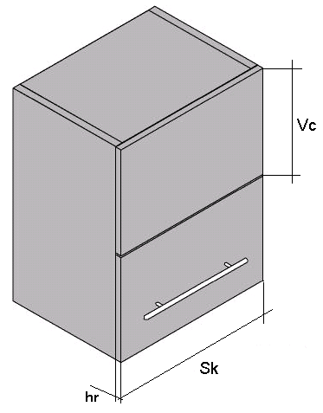
Šírka čela | Sk [mm] : | 700

Hrúbka čela | hr [mm] : | 18

Hmotnosť úchytky [g] : |  | 300

Hmotnosť / sklad. výklop [kg]: |  | 8.62
Ukazovateľ výkonnosti: |  | 8027

Popis |  |  | označenie BLUM | artikel | počet
sada zdvíh. mechanizmov, ukaz. výkonnosti: 5350-10150 |  |  | 20F2500 | 318201 | 1
sada teleskopov, výška korpusu 760-1040 mm |  |  | 20F3900 | 318208 | 1
montážna platnička na priskrutkovanie |  |  | 175H5100.05 | 311458 | 6
stredový záves CLIP top, naskrutk. miska bez pružiny |  |  | 78Z5500T | 318210 | 2
záves CLIP top 120 stup., naskrutk. miska bez pružiny |  |  | 70T5550 | 311280 | 2

aventos HK
Aventos HK

2
typ :

Výška čela | Vc [mm] : | 490

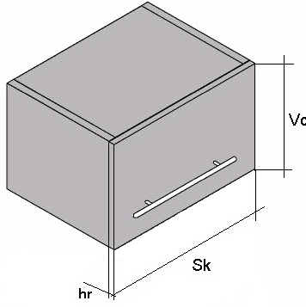
Šírka čela | Sk [mm] : | 900

Hrúbka čela | hr [mm] : | 18

Hmotnosť úchytky [kg] : |  | 5

Hmotnosť / výklop [kg]: |  | 6.04
Ukazovateľ výkonnosti: |  | 2959

Popis |  |  | označenie BLUM | artikel | počet
sada zdvíh. mechanizmov, ukazovateľ výkonnosti: 1500-4900 |  |  | 20K2700 | 318332 | 1
predný uchyt na drevené alebo široké hliníkové dvierka |  |  | 20S4200 | 318310 | 1

aventos HS
Aventos HS

3
typ :

Výška čela | Vc [mm] : | 595

Šírka čela | Sk [mm] : | 670

Hrúbka čela | hr [mm] : | 18

Hmotnosť úchytky [kg] : |  | 100

Hmotnosť / výklop [kg]: |  | 5.44
Telo aventosu | - typ | D

Popis |  |  | označenie BLUM | artikel | počet
telo mechanizmu - typ D |  |  | 20S1D00 | 318303 | 1
symetrické čelné kov. pre drev.dvierka, široký hlin. rámik |  |  | 20D4200 | 318310 | 1
tyč priečnej stabilizácie, dĺžka 1061mm |  |  | 20Q1061U | 318312 | 1

aventos HL
Aventos HL

2
typ :

Výška čela | Vc [mm] : | 580

Šírka čela | Sk [mm] : | 600

Hrúbka čela | hr [mm] : | 18

Hmotnosť úchytky [g] : |  | 300

Hmotnosť / výklop [kg]: |  | 5.06
Telo aventosu | - typ | 318343

Popis |  |  | označenie BLUM | artikel | počet
Telo aventosu pre váhu 4,25 - 20 kg |  |  | 20L2700 | 318343 | 1
sada teleskopov pre výšku 450 - 580 mm |  |  | 20L3900 | 318348 | 1
symetrické čelné kovanie pre drev.dvierka, široký al. rámik |  |  | 20S4200 | 318310 | 1
tyč priečnej stabilizácie, dĺžka 1061mm |  |  | 20Q1061UA | 318350 | 1

